Zadanie nr 1
Nazwa i adres Wykonawcy…………………………….. |  |  |  |  |  |  |  |  | Załącznik nr 2 do SWZ

Nr sprawy: 34/MEB/DCZP/2023 /P
Formularz cenowy
Zadanie nr 1 *
Lp | Nazwa artykułu | j.m | Ilość | Rysunek poglądowy | Cena jednost. netto | % Vat | Cena jednost. brutto | Wartość netto | Wartość Vat | Wartość brutto
1 | 2 | 3 | 4 | 5 | 6 | 7 | 8 | 9 | 10 | 11
1 | BIURKO JEDNOOSOBOWE wolnostojące o wymiarach: długość 140 cm; głębokość 70 cm, wysokość 76 (+/-2 cm); blat wykonany z płyty wiórowej, trzywarstwowej o gr. min. 25 mm, obustronnie melaminowanej; wszystkie krawędzie zabezpieczone obrzeżem PCV o gr. min. 2 mm; stelaż o konstrukcji z płyty meblowej tej samej co blat, zakończone regulatorem o zakresie regulacji od 0 - 20mm; osłona z płyty meblowej przymontowana trwale do przedniej krawędzi blatu biurka w kolorze mebla, zakrywająca ½ wysokości mebla; Łączenie osłony do biurka w sposób niewidoczny i na równym poziomie wysokości; Kolor okleiny dąb sonoma; rysunek poglądowy | szt. | 9 | 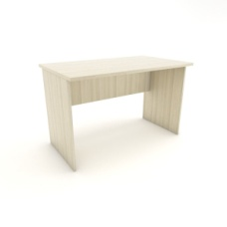 |  |  | 0.00 zł | 0.00 zł | 0.00 zł | 0.00 zł
2 | BIURKO JEDNOOSOBOWE wolnostojące o wymiarach: długość 120 cm; głębokość 70 cm, wysokość 76 (+/-2 cm); blat wykonany z płyty wiórowej, trzywarstwowej o gr. min. 25 mm, obustronnie melaminowanej; wszystkie krawędzie zabezpieczone obrzeżem PCV o gr. min. 2 mm; stelaż o konstrukcji z płyty meblowej tej samej co blat, zakończone regulatorem o zakresie regulacji od 0 - 20mm; osłona z płyty meblowej przymontowana trwale do przedniej krawędzi blatu biurka w kolorze mebla, zakrywająca ½ wysokości mebla; Łączenie osłony do biurka w sposób niewidoczny i na równym poziomie wysokości; Kolor okleiny: dąb sonoma; rysunek poglądowy | szt. | 1 |  |  |  | 0.00 zł | 0.00 zł | 0.00 zł | 0.00 zł
3 | Kontener biurowy 3 szufladowy na kółkach o wymiarach: szer. 43 cm x gł. 50 cm x h 62 cm (+ - 2 cm); wykonany z płyty wiórowej trzywarstwowej pokrytej obustronnie melaminą : boki z boczną listwą dystansową o szerokości 18 mm z tworzywa PCV; wieniec dolny wyposażony w 4 kółka jezdne w tym dwa z hamulcem; ścianka tylna wpuszczana między korpusy zewnętrzne zlicowane z ich krawędziami i mocowane na kołki drewniane; 3 szuflady zamykane zamkiem centralnym z kluczykiem (min. 2 szt.); z uchwytami w kolorze srebrnym; szuflady wysuwane na prowadnicach rolkowych; wszystkie obrzeża oklejone taśmą PCV o grubości 2 mm i szerokości odpowiadającej grubości zastosowanej płyty (wieńce górne oklejone PCV gr. 2 mm, pozostałe elementy oklejone PCV gr. 0,8mm; kółka plastikowe; Kolor okleiny dąb sonoma rysunek poglądowy | szt. | 2 | 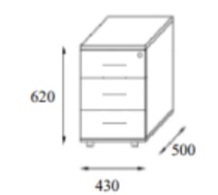 |  |  | 0.00 zł | 0.00 zł | 0.00 zł | 0.00 zł
4 | Szafa biurowa dwudrzwiowa o wymiarach: szerokość 80cm, wysokość: 184 cm, głębokość 40cm (+/- 2 cm); 4-półkowa z regulacją wysokości; szafa wykonana z płyty meblowej obustronnie laminowanej, odpornej na ścieranie, działanie światła; grubość płyty meblowej: korpus, cokół, fronty - 18 mm; wieniec górny i dolny, półki - 25 mm; wszystkie krawędzie zabezpieczone trwałym obrzeżem w kolorze płyty; uchwyty w kolorze srebrnym; wyposażona w zamek (min. 2 kluczyki);tylna ściana wykonana z płyty HDF; Kolor okleiny dąb sonoma ; rysunek poglądowy | szt. | 9 | 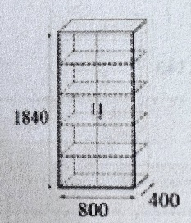 |  |  | 0.00 zł | 0.00 zł | 0.00 zł | 0.00 zł
5 | Szafa biurowa dwudrzwiowa o wymiarach: szerokość 80cm, wysokość: 220 cm, głębokość 40cm (+/- 2 cm); 5 - półkowa z regulacją wysokości); szafa wykonana z płyty meblowej obustronnie laminowanej, odpornej na ścieranie, działanie światła; grubość płyty meblowej: korpus, cokół, fronty - 18 mm; wieniec górny i dolny, półki - 25 mm; wszystkie krawędzie zabezpieczone trwałym obrzeżem w kolorze płyty; uchwyty w kolorze srebrnym; wyposażona w zamek (min. 2 kluczyki);tylna ściana wykonana z płyty HDF; Kolor okleiny dąb sonoma; rysunek poglądowy | szt. | 6 | 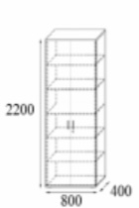 |  |  | 0.00 zł | 0.00 zł | 0.00 zł | 0.00 zł
6 | Szafa ubraniowa dwudrzwiowa o wymiarach: szerokość 80cm, głębokość 40cm, wysokość 220 cm (+/- 2cm); szafa wykonana z płyty meblowej obustronnie laminowanej, odpornej na ścieranie, działanie światła; grubość płyty meblowej: korpus, cokół, fronty - 18 mm; wieniec górny i dolny, półka - 25 mm; szafa wyposażona w górnej części w półkę z drążkiem na wieszaki, po prawej stronie półki; szafa zamykana frontami w okleinie drewnopodobnej, wyposażona w zamek (min. 2 kluczyki); wszystkie krawędzie zabezpieczone trwałym obrzeżem w kolorze płyty; uchwyt w kolorze srebrnym; tylna ściana wykonana z płyty HDF; Kolor okleiny dąb sonoma; rysunek poglądowy | szt. | 2 | 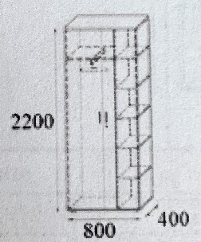 |  |  | 0.00 zł | 0.00 zł | 0.00 zł | 0.00 zł
7 | Szafa biurowa półotwarta o wymiarach: wysokość 184cm, głębokość 40 cm, szerokość 80 cm; Szafa wykonana z płyty meblowej, obustronnie laminowanej; wszystkie krawędzie boczne wykończone doklejką PCV o grubości 2mm; uchwyty metalowe srebrne; wieńce górne i dolne oraz półki o grubości 25 mm, obrzeże 3 mm; ściany boczne o grubości 18 mm; wszystkie półki płytowe o grubości min. 18 mm, obrzeże 2 mm; górny moduł szafy otwarty z półkami, dolny moduł zamykany drzwiczkami na zamek; tylna ściana wykonana z płyty HDF;Kolor okleiny dąb sonoma; rysunek poglądowy | szt. | 9 | 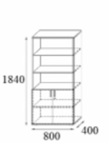 |  |  | 0.00 zł | 0.00 zł | 0.00 zł | 0.00 zł
8 | Regał otwarty o wymiarach: wysokość 220cm, głębokość 40 cm, szerokość 80 cm (+/- 2cm) ; 5 półek; wykonany z płyty meblowej; kolor okleiny: dąb sonoma; rysunek poglądowy | szt. | 1 |  |  |  | 0.00 zł | 0.00 zł | 0.00 zł | 0.00 zł
 |  |  |  |  |  |  | RAZEM | 0.00 zł | 0.00 zł | 0.00 zł

* Dostawa i montaż wyposażenia na adres: ul. Powstańców Śląskich 166, Wrocław w dniach: 06-14.09.2023r. W godzinach: 8:00 - 13:00

Oświadczamy, że w cenie oferty uwzględniliśmy wszystkie elementy cenotwórcze wynikajace z zakresu i sposobu realizacji przedmiotu zamówienia.

………………………………………….
(data i podpis Wykonawcy)

Zadanie nr 2
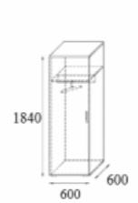 Nazwa i adres Wykonawcy…………………………….. |  |  |  |  |  |  |  | Załącznik nr 2 do SWZ

Nr sprawy: 34/MEB/DCZP/2023 /P
Formularz cenowy
Zadanie nr 2*
Lp | Nazwa artykułu | j.m | Ilość | Rysunek poglądowy | Cena jednost. netto | % Vat | Cena jednost. brutto | Wartość netto | Wartość Vat | Wartość brutto
1 | 2 | 3 | 4 | 5 | 6 | 7 | 8 | 9 | 10 | 11
1 | Stolik wysoki: o wymiarach 60cm x 60cm , wysokość: 60 cm (+/- 2cm); blat wykonany z płyty meblowej o grubości min. 25mm; PROFIL STALOWY 60x20mm; CZARNY MAT drobna struktura; spawy szlifowane na gładko; Blat: płyta meblowa dąb sonoma rysunek poglądowy; | szt. | 6 |  |  |  | 0.00 zł | 0.00 zł | 0.00 zł | 0.00 zł
2 | Stolik niski: o wymiarach 50cm x 50cm , wysokość: 50 cm (+/- 2cm); blat wykonany z płyty meblowej o grubości min. 25mm; PROFIL STALOWY 60x20mm; CZARNY MAT drobna struktura; spawy szlifowane na gładko; Blat: płyta meblowa dąb sonoma rysunek poglądowy; | szt. | 9 |  |  |  | 0.00 zł | 0.00 zł | 0.00 zł | 0.00 zł
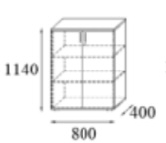 |  |  |  |  |  |  | RAZEM | 0.00 zł | 0.00 zł | 0.00 zł

* Dostawa wyposażenia i montaż na adres: ul. Powstańców Śląskich 166, Wrocław w dniach: 06-14.09.2023r. W godzinach: 8:00 - 13:00

Oświadczamy, że w cenie oferty uwzględniliśmy wszystkie elementy cenotwórcze wynikajace z zakresu i sposobu realizacji przedmiotu zamówienia.

………………………………………….
(data i podpis Wykonawcy)

Zadanie nr 3
Nazwa i adres Wykonawcy…………………………….. |  |  |  |  |  |  |  |  | Załącznik nr 2 do SWZ

Nr sprawy: 34/MEB/DCZP/2023 /P
Formularz cenowy
Zadanie nr 3*
Lp | Nazwa artykułu | j.m | Ilość | Rysunek poglądowy | Cena jednost. netto | % Vat | Cena jednost. brutto | Wartość netto | Wartość Vat | Wartość brutto
1 | 2 | 3 | 4 | 5 | 6 | 7 | 8 | 9 | 10 | 11
1 | Regał metalowy z półkami o wymiarach: 200x100x40 wysokość 200 cm; szerokość 100 cm; głębokość 40 cm ( +/- 2cm); 5 półek z płyty MDF, możliwośc regulacji wysokości półek; nogi regału zakończone plastikowymi końcówkami; nośność półki min. 175 kg; powierzchnia elementów metalowych wykończona za pomocą lakieru proszkowego | szt. | 3 | 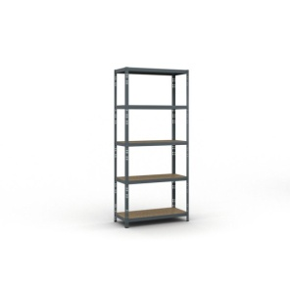 |  |  | 0.00 zł | 0.00 zł | 0.00 zł | 0.00 zł
2 | Regał metalowy z półkami o wymiarach: 200x120x40: wysokość 200 cm; szerokość 120 cm, głębokość 40 cm ( +/- 2cm); 5 półek z płyty MDF, możliwość regulacji wysokości półek; nogi regału zakończone plastikowymi końcówkami; nośność półki min. 200 kg; powierzchnia elementów metalowych wykończona za pomocą lakieru proszkowego | szt. | 2 | 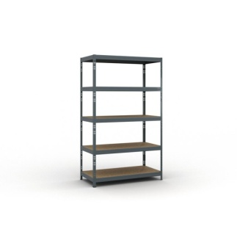 |  |  | 0.00 zł | 0.00 zł | 0.00 zł | 0.00 zł
3 | Regał metalowy z półkami o wymiarach: 200x120x60 - wysokość 200 cm , szerokość 120 cm, głębokość 60 cm ( +/- 2cm); 5 półek z płyty MDF, możliwość regulacji wysokości półek; nogi regału zakończone plastikowymi końcówkami; nośność półki min. 200 kg; powierzchnia elementów metalowych wykończona za pomocą lakieru proszkowego | szt. | 5 |  |  |  | 0.00 zł | 0.00 zł | 0.00 zł | 0.00 zł
4 | Regał metalowy z półkami o wymiarach: 200x100x60 - wysokość 200 cm; szerokość 100 cm, głębokość 60 cm ( +/- 2cm); 5 półek z płyty MDF, możliwość regulacji wysokości półek; nogi regału zakończone plastikowymi końcówkami; nośność półki min. 200 kg; powierzchnia elementów metalowych wykończona za pomocą lakieru proszkowego | szt. | 3 |  |  |  | 0.00 zł | 0.00 zł | 0.00 zł | 0.00 zł
5 | Regał metalowy z półkami o wymiarach: 200x80x40 wysokość 200 cm; szerokość 80 cm; głębokość 40 cm ( +/- 2cm); 5 półek z płyty MDF, możliwośc regulacji wysokości półek; nogi regału zakończone plastikowymi końcówkami; nośność półki min. 150 kg; powierzchnia elementów metalowych wykończona za pomocą lakieru proszkowego | szt. | 1 |  |  |  | 0.00 zł | 0.00 zł | 0.00 zł | 0.00 zł
 |  |  |  |  |  |  | RAZEM: | 0.00 zł | 0.00 zł | 0.00 zł

*Pozycja 1-4 dostawa na adres: ul. Korzeniowskiego 18, 50-226 Wrocław do 30 września 2023r.
Pozycja 5 dostawa i montaż na adres: ul. Powstańców Śląskich 166, Wrocław w dniach: 06-14.09.2023r. Godz: 8:00 - 13:00

Oświadczamy, że w cenie oferty uwzględniliśmy wszystkie elementy cenotwórcze wynikajace z zakresu i sposobu realizacji przedmiotu zamówienia.
………………………………………….
(data i podpis Wykonawcy)

Zadanie nr 5
Nazwa i adres Wykonawcy…………………………….. |  |  |  |  |  |  |  |  | Załącznik nr 2 do SWZ

Nr sprawy: 34/MEB/DCZP/2023 /P
Formularz cenowy
Zadanie nr 5*
Lp | Nazwa artykułu | j.m | Ilość | Rysunek poglądowy | Cena jednost. netto | % Vat | Cena jednost. brutto | Wartość netto | Wartość Vat | Wartość brutto
1 | 2 | 3 | 4 | 5 | 6 | 7 | 8 | 9 | 10 | 11
1 | Krzesło - jednoczęściowe formowane ze wzmocnionego polipropylenu, bez części odkręcanych i demontowanych. Krawędzie zaokrąglone.Zaprojektowane do ciągłego intensywnego użytkowania; Wysokość siedziska: 460 mm Szerokość siedziska: 365 mm; Głębokość siedziska: 378 mm; Wysokość całkowita: 800 mm Głębokość całkowita: 515 mm Szerokość całkowita: 500 mm Udźwig: min. 150 kg Waga: 3,6 kg W 100% nadaje się do recyklingu; Siedzisko ergonomiczne z opadającą krawędzią. Elastyczne oparcie z otworem wentylacyjnym w dolnej jego części Odporne na uszkodzenia mechaniczne. Odporne na uderzenia. Stabilna konstrukcja uniemożliwia “bujanie się” ; Odporne na plamy, łatwe do czyszczenia. Moliwość użytkowania wewnątrz jak i na zwenątrz Możliwość wyboru spośród min. 10 kolorów (uzgodnione z Zamawiającym przed dostawą); Spełnia normę EN 1729 część 1 i 2, BSEN 16139: 2013 poziom 2 | szt. | 53 | 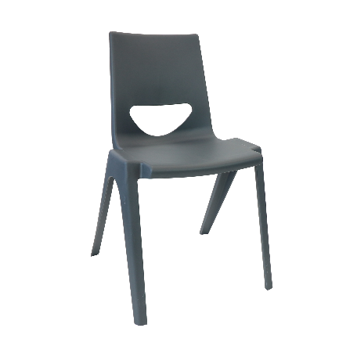 |  |  | 0.00 zł | 0.00 zł | 0.00 zł | 0.00 zł
2 | DOSTAWKA SZPITALNA - wzmocniona konstrukcja ; bezpieczna dla pacjenta (śruby zabezpieczone przed manipulacją ukryte w ramie leża); leże przystosowane do każdego materaca szpitalnego o wymiarach 90 cm x 200 cm, leże wyposażone w uchwyty zapobiegające zsuwaniu się materaca; Łatwa w transporcie i przemieszczaniu dzięki zastosowaniu wytrzymałych 4 kółek, każde z hamulcem, Malowana proszkowo, dostępna w kolorystyce RAL; Produkt medyczny; Udźwig 250 kg; Wymiary 200 cm x 90 cm x 22cm; Waga około 50 - 60 kg; możliwość składania; Kompatybilna z pozycją nr 3 | szt. | 10 | 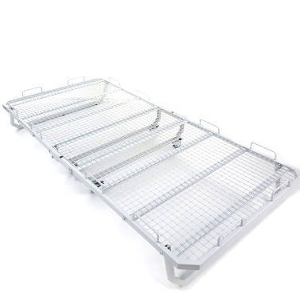 |  |  | 0.00 zł | 0.00 zł | 0.00 zł | 0.00 zł
3 | MATERAC SZPITALNY - wymiary 90x200cm; sprężystość pianki poliuretanowej w materacu zapewnia podczas leżenia i zmiany pozycji równomierne rozłożenie ciężaru ciała, zachowanie naturalnych krzywizn kręgosłupa; Materac jest wyposażony w pokrowiec (lub podkład) z tkanin nieprzemakalnych zmywalnych, paroprzepuszczalnych, które to zabezpieczają materac przed zamoczeniem i zabrudzeniem; Powłoka poliuretanowa paroprzepuszczalna pokrowca zapewnia profilaktykę przeciwodleżynową; Wkład materaca-pianka PU N2838 Pokrowiec wykonany z materiału sanmed C460- kolor beżowy; SKŁAD: 56%- poliester 44%- poliuretan; kurczliwość- 2% Materiał jest odporny na olej parafinowy, oliwkę dla dzieci oraz na przesiąkanie cieczy (alkohol etylowy70%, alkohol denaturowy, woda utleniona 3%; Kompatybilny z pozycją nr 2. | szt. | 10 |  |  |  | 0.00 zł | 0.00 zł | 0.00 zł | 0.00 zł
 |  |  |  |  |  |  | RAZEM | 0.00 zł | 0.00 zł | 0.00 zł

* Pozycja 1 - dostawa wyposażenia na adres: ul. Powstańców Śląskich 166, Wrocław w dniach: 06-14.09.2023r. W godzinach: 8:00 - 13:00
Pozycja 2 i 3 - dostawa na adres: ul. Korzeniowskiego 18, Wrocław do 30 września 2023r.

Oświadczamy, że w cenie oferty uwzględniliśmy wszystkie elementy cenotwórcze wynikajace z zakresu i sposobu realizacji przedmiotu zamówienia.

………………………………………….
(data i podpis Wykonawcy)

Zadanie nr 6
Nazwa i adres Wykonawcy…………………………….. |  |  |  |  |  |  |  | Załącznik nr 2 do SWZ

Nr sprawy: 34/MEB/DCZP/2023 /P
Formularz cenowy
Zadanie nr 6*
Lp | Nazwa artykułu | j.m | Ilość | Rysunek poglądowy | Cena jednost. netto | % Vat | Cena jednost. brutto | Wartość netto | Wartość Vat | Wartość brutto
1 | 2 | 3 | 4 | 5 | 6 | 7 | 8 | 9 | 10 | 11
1 | Fotel tapicerowany: pikowane oparcie; Zamawiający dopuszcza różnicę w wymiarach: +/- 2 cm; Szerokość całkowita: 80 cm Wysokość całkowita: 97 cm Głębokość całkowita: 89 cm Głębokość siedziska: 56 cm Wysokość do siedziska: 43 cm Siedzisko - rodzaj materiału: tkanina typu velvet ; Stelaż nóg - rodzaj stelaża: 4 nogi Kolor nóg: Czarny; Stelaż nóg - rodzaj materiału: drewno; Kolor tapicerki: min. 5 kolorów do wyboru w tym: granatowy i szary ; typu fotel ANGEL KR09 lub równoważny; | szt. | 18 | 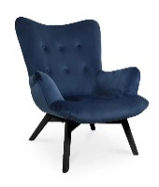 |  |  | - | - | - | -
2 | Sofa 2 - osobowa: Wysokość: 75cm, Szerokość: 144 cm; Głąbokość: 69 cm; Siedzisko wysokość: 43 cm; Siedzisko szerokość: 107cm; Siedzisko głębokość: 53 cm; Nóżki wysokość: 22cm; Zamawiający dopuszcza różnicę w wymiarach +/- 2cm; Wykonanie siedziska: sprężyny faliste, tkanina typu velvet lub równoważna,lub równoważna, plamoodporna, wysoka klasa ścieralności; pianka wysokoelastyczna HR; Wykonanie oparcia: tkanina typu velvet,lub równoważna, plamoodporna, wysoka klasa ścieralności; pianka wysokoelastyczna HR; Bez pojemnika na pościel; bez funkcji spania; Nóżki z drewna w kolorze czarnym; Kolor tapicerki: min. 5 kolorów do wyboru w tym: granatowy i szary | szt. | 1 | 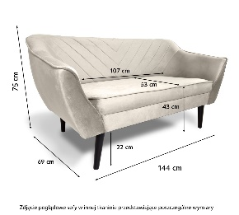 |  |  | - | - | - | -
3 | Sofa 3 - osobowa: Wysokość: 75cm, Szerokość: 184 cm; Głąbokość: 69 cm; Siedzisko wysokość: 43 cm; Siedzisko szerokość: 146cm; Siedzisko głębokość: 53 cm; Nóżki wysokość: 22cm; Zamawiający dopuszcza różnicę w wymiarach +/- 2cm; Wykonanie siedziska: sprężyny faliste, tkanina typu velvet lub równoważna, plamoodporna, wysoka klasa ścieralności; pianka wysokoelastyczna HR; Wykonanie oparcia: tkanina typu velvet lub równoważna, plamoodporna, wysoka klasa ścieralności; pianka wysokoelastyczna HR; Bez pojemnika na pościel; bez funkcji spania; Nóżki z drewna w kolorze czarnym; Kolor tapicerki: min. 5 kolorów do wyboru w tym: granatowy i szary | szt. | 2 |  |  |  | - | - | - | -
 |  |  |  |  |  |  | RAZEM | - | - | -

* Dostawa wyposażenia na adres: ul. Powstańców Śląskich 166, Wrocław w dniach: 06-14.09.2023r. W godzinach: 8:00 - 13:00

Oświadczamy, że w cenie oferty uwzględniliśmy wszystkie elementy cenotwórcze wynikajace z zakresu i sposobu realizacji przedmiotu zamówienia.

………………………………………….
(data i podpis Wykonawcy)

Zadanie nr 8
Nazwa i adres Wykonawcy…………………………….. |  |  |  |  |  |  |  | Załącznik nr 2 do SWZ

Nr sprawy: 34/MEB/DCZP/2023 /P
Formularz cenowy
Zadanie nr 8*
Lp | Nazwa artykułu | j.m | Ilość | Rysunek poglądowy | Cena jednost. netto | % Vat | Cena jednost. brutto | Wartość netto | Wartość Vat | Wartość brutto
1 | 2 | 3 | 4 | 5 | 6 | 7 | 8 | 9 | 10 | 11
1 | Tablica suchościeralna na kółkach: wymiar tablicy 170 x 100 cm; obrotowo-jezdna; powierzchnia: biała, magnetyczna o idealnie gładkiej powierzchni lakierowanej; obramowanie: rama wykonana z profilu aluminiowego w kolorze srebrnym; narożniki tablicy wykończone estetycznymi, plastikowymi elementami; Konstrukcja: wykonana w technologii SLIM, bardzo lekka; podstawa jezdna wykonana z profili aluminiowych lakierowanych na kolor srebrny; kółka z systemem blokowania; półka na markery dł. 30 cm; Wysokość do górnej krawędzi tablicy: 190 cm; możliwość obrotu tablicy o 360stopni; blokowanie tablicy w dowolnej pozycji za pomocą bocznego pokrętła | szt. | 5 | 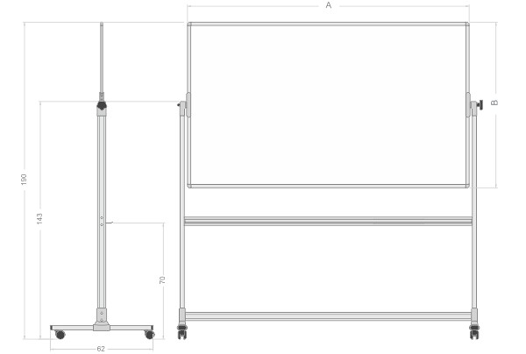 |  |  | - | - | - | -
 |  |  |  |  |  |  | RAZEM | - | 0.00 zł | 0.00 zł

* Dostawa wyposażenia na adres: ul. Powstańców Śląskich 166, Wrocław w dniach: 06-14.09.2023r. W godzinach: 8:00 - 13:00

Oświadczamy, że w cenie oferty uwzględniliśmy wszystkie elementy cenotwórcze wynikajace z zakresu i sposobu realizacji przedmiotu zamówienia.

………………………………………….
(data i podpis Wykonawcy)

Zadanie nr 9
Nazwa i adres Wykonawcy…………………………….. |  |  |  |  |  |  |  | Załącznik nr 2 do SWZ

Nr sprawy: 34/MEB/DCZP/2023 /P
Formularz cenowy
Zadanie nr 9*
Lp | Nazwa artykułu | j.m | Ilość | Rysunek poglądowy | Cena jednost. netto | % Vat | Cena jednost. brutto | Wartość netto | Wartość Vat | Wartość brutto
1 | 2 | 3 | 4 | 5 | 6 | 7 | 8 | 9 | 10 | 11
1 | Wieszak na odzież: uchwyty zapobiegające zsuwaniu się odzieży min. 5, stelaż ze stali nierdzewnej, malowanej proszkowo na kolor czarny; stabilna podstawa np. z kamienia, utrudniająca przewrócenie się wieszka pod wpływem ciężaru ubrań; dopuszczalne elementy drewniane jak na rysunku poglądowym; wymiary: wysokść min. 170 cm do 190cm; średnica podstawy: od 30 do 40cm; typu: Producent: HALMAR Kod producenta: V-CH-W45-WIESZAK lub równoważny. | szt. | 9 |  |  |  | - | - | - | -
2 | Zegar ścienny: biało czarny, średnica 30 cm; cyfry arabskie; zasilany na baterie; możliwośc zawieszenia na ścianie; | szt. | 12 |  |  |  | - | - | - | -
3 | Zegar dekoracyjny 3D: Zegar na ścianę w kolorze czarnym, do samodzielnego montażu, średnica do dowolnego ustawienia ~ 50 - 80 cm; łatwy do montażu dzięki samoprzylepnym częściom; do montażu wyłącznie na gładkich powierzchniach; cyfry wykonane z pianki o grubości ~1 cm w kolorze czarnym dającej efekt 3D. W skład zestawu wchodzi: mechanizm zegara, dwie wskazówki (minuty, godziny) wykonane z aluminium, cyfry wykonane z czarnej pianki pokryte akrylową powłoką lub plexi o wysokim połysku; cyfry arabskie; szablon do zamontowania zestawu; taśma samoprzylepna znajduję się na odwrocie każdego elementu; | szt. | 1 | 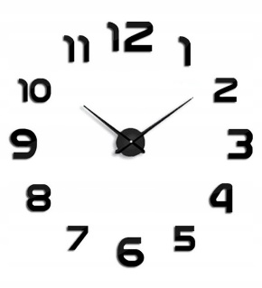 |  |  | - | - | - | -
4 | Stolik i krzesełka dla dzieci: 1 szt. stolik + 4 szt. krzeseł; wykonane z drewna/plastiku; każde krzesło w innym kolorze np. żółty, zielony, niebieski, czerwony; | szt. | 1 |  |  |  | - | - | - | -
 |  |  |  |  |  |  | RAZEM | - | - | -

* Dostawa wyposażenia na adres: ul. Powstańców Śląskich 166, Wrocław w dniach: 06-14.09.2023r. W godzinach: 8:00 - 13:00

Oświadczamy, że w cenie oferty uwzględniliśmy wszystkie elementy cenotwórcze wynikajace z zakresu i sposobu realizacji przedmiotu zamówienia.

………………………………………….
(data i podpis Wykonawcy)

